Titelblatt


 | Individuelle praktische Arbeit (IPA)

Gültig ab 01.01.2018 / Version 4_2

Anleitung
 | Hinweise zum Gebrauch des Bewertungsformulars

 | Das Bewertungsblatt für jeden Bereich ist in drei Teile gegliedert.

 |  | A | Im ersten Teil ist das Schwergewicht der Überprüfung im entsprechenden Bereich beschrieben.

 |  | B | Der mittlere Teil ist eine Checkliste als Hilfsmittel für eine systematische Überprüfung der Leistungen. Die zu prüfenden Kriterien sind vorgegeben und nicht abschliessend aufgezählt.

 |  | C | Im dritten Teil werden die Leistungen aufgrund der Erkenntnisse während der Überprüfungen (Teil B) mit Punkten und/oder Noten bewertet.

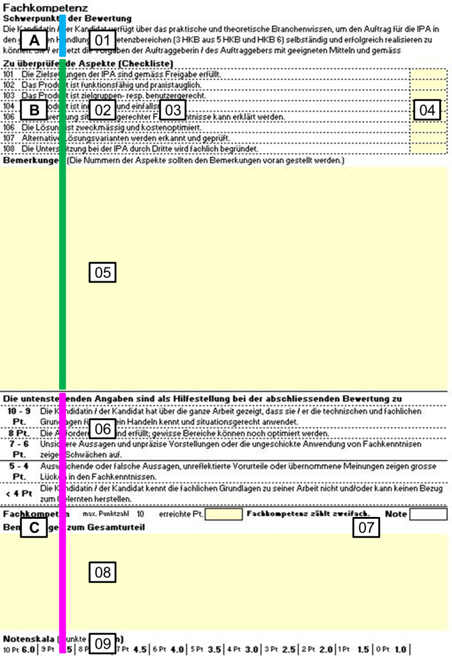
 |  |  |  | A | Überblick über die Bewertung

 |  |  |  | 01 | Die "Anforderungen" beschrei-ben das Schwergewicht der Bewertung im entsprechenden Bereich.

 |  |  |  | B | Überprüfung und Beurteilung der Arbeit

 |  |  |  | 02 | Die aufgelisteten Aspekte sind die "Messsonden", mit Hilfe derer die Leistungen im entsprechenden Teil der IPA beurteilt werden.

 |  |  |  | 03 | Aspekte, die für die vorliegende IPA nicht relevant sind, werden nicht berücksichtigt, resp. wirken sich neutral aus.

 |  |  |  | 04 | In diese Felder können individuelle Korrekturzeichen eingetragen werden.

 |  |  |  | 05 | An dieser Stelle können Bemerkungen festgehalten werden. Wichtig bei ungenügenden Leistungen!

 |  | C | Bewertung und Ermittlung der Note

 |  | 06 | Nach der Auseinandersetzung mit den Details (grüner Bereich) haben die Korrigierenden ein klares Bild vom betreffenden IPA-Bereich und können sich ein Gesamturteil bilden. Die Texte sind eine Hilfe beim Festlegen der erreichten Punkte.

 |  | 07 | Wird das Formular mit dem PC ausgefüllt, wird die Note nach dem Eintrag der Punkte automatisch berechnet und eingetragen. Notenschlüssel (err. Pt. / max. Pt. *5) +1; gerundet auf ganze und halbe Noten.

 |  | 08 | Das Gesamturteil kann zusätzlich zu den Informationen bei Pt. 5 begründet werden. Bei ungenügenden Leistungen ist eine Begründung zwingend.

 |  | 09 | Wird das Formular von Hand ausgefüllt, kann die erreichte Note abgelesen werden. Notenschlüssel (err. Pt. / max. Pt. *5) +1; gerundet auf ganze und halbe Noten.

Allgemeiner Hinweis: Die Formulare sind so auszufüllen, dass die Bewertungen im Falle eines Rekurses nachvollzogen und begründet werden können.

Gültig ab 01.01.2018 / Version 4_2

